Прайс общий

 |  | ООО ТК "Креатив" |  | Серия "Торстон"
 |  | г.Екатеринбург, ул.Блюхера 26, оф.312 тел. (343) 266-71-02 e-mail: info@kreativ66.ru, office@kreativ66.ru сайт: www.kreativ66.ru |  | прайс-лист от 25.12.2019

 | Кабинет выполнен в эксклюзивном цвете Вотан с гладкой полуматовой поверхностью в сочетании с модным антрацитом, выгодно подчеркивающим древесный декор.

Стол руководителя
Столы с опорной тумбой: Столешница и бок стола выполнены из ЛДСП 50мм. Опорная тумба высотой 550 мм, глубиной 520 мм. Тумба с 2 ящиками, нишей и отсеком с дверью-купе. Ящики плавного закрывания с доводчиками, со стильными металлическими боковинами в цвет корпуса, производства Hettich. Крышка и бок опорной тумбы выполнены из ЛДСП 50 мм, фасады ящиков и двери-купе - из ЛДСП 18 мм.
Изображение Артикул |  | Габаритный размер ш*г*в | Описание |  | Цена
Возможен выбор только одного из вариантов стола
 |  | 2200*2000*750 | Столешница 2200*1000, тумба с левой стороны |  | 64,064
 |  | 2000*2000*750 | Столешница 2000*1000, тумба с левой стороны |  | 62,454
 |  | 1800*2000*750 | Столешница 1800*1000, тумба с левой стороны |  | 58,719
Изображение Артикул |  | Габаритный размер ш*г*в | Описание |  | Цена
 |  | 2200*2000*750 | Столешница 2200*1000, тумба с правой стороны |  | 64,064
 |  | 2000*2000*750 | Столешница 2000*1000, тумба с правой стороны |  | 62,454
 |  | 1800*2000*750 | Столешница 1800*1000, тумба с правой стороны |  | 58,719
 |  | 2200*3700*750 | Столешница 2200*1000, тумба с левой стороны Столешница брифинга 1700*900 |  | 87,157
 |  | 2000*3700*750 | Столешница 2000*1000, тумба с левой стороны Столешница брифинга 1700*900 |  | 85,833
 |  | 1800*3700*750 | Столешница 1800*1000, тумба с левой стороны Столешница брифинга 1700*900 |  | 83,345
 |  | 2200*3150*750 | Столешница 2200*1000, тумба с левой стороны Столешница брифинга 1150*900 |  | 82,953
 |  | 2000*3150*750 | Столешница 2000*1000, тумба с левой стороны Столешница брифинга 1150*900 |  | 81,679
 |  | 1800*3150*750 | Столешница 1800*1000, тумба с левой стороны Столешница брифинга 1150*900 |  | 79,141
Изображение Артикул |  | Габаритный размер ш*г*в | Описание |  | Цена
 |  | 2200*3700*750 | Столешница 2200*1000, тумба с правой стороны Столешница брифинга 1700*900 |  | 87,157
 |  | 2000*3700*750 | Столешница 2000*1000, тумба с правой стороны Столешница брифинга 1700*900 |  | 85,833
 |  | 1800*3700*750 | Столешница 1800*1000, тумба с правой стороны Столешница брифинга 1700*900 |  | 83,345
 |  | 2200*3150*750 | Столешница 2200*1000, тумба с правой стороны Столешница брифинга 1150*900 |  | 82,953
 |  | 2000*3150*750 | Столешница 2000*1000, тумба с правой стороны Столешница брифинга 1150*900 |  | 81,679
 |  | 1800*3150*750 | Столешница 1800*1000, тумба с правой стороны Столешница брифинга 1150*900 |  | 79,141
Выберите опции к столу
 |  | 248*151*56 | Блок розеток (2 розетки 220V + 2 компьютерные розетки). Встраивается в крышку тумбы. Кабель длиной 2м. |  | - | 8(4872)25-27-64
Стол переговоров
Столешница и бок стола переговоров выполнены из ЛДСП 50мм. Соединительные щиты - ЛДСП Антрацит 22 мм, кромка ПВХ 2 мм
Наименование | Артикул | Габаритный размер ш*г*в | Описание |  | Цена
 | Т-101 | 1900*900*750 | Стол переговоров для 4 человек. Может использоваться как брифинг к столу руководителя.
Стол журнальный
Наименование | Артикул | Габаритный размер ш*г*в | Описание |  | Цена
 | T-310 | 880*550*500 | Стол журнальный |  | 14,599
Аксессуары
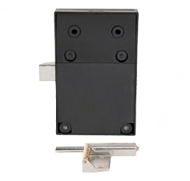 | 42003 |  | Замок электронный для 1 двери. Замок не виден с лицевой стороны фасада. Установка не требует дополнительного сверления. Комплектация: замок, карта RFID — 3 шт., ответная планка
 | 42002 |  | Ящик для канцтоваров подвесной металлический с замком, скрытое крепление к столешнице. Цвет: Антрацит
Тумбы
Топ и бока ЛДСП Дуб Вотан 32 мм, кромка ABS 2 мм; Внутренний каркас ЛДСП Антрацит 22 и 16 мм, кромка ПВХ 2 мм; Фасады ЛДСП Дуб Вотан 18 мм, кромка ABS 2 мм. Ящики плавного закрывания с доводчиками, со стильными металлическими боковинами в цвет корпуса, производства Hettich. В комплект входят надставки на боковину ящиков (релинги) для увеличения высоты внутреннего пространства. На дверях петли со встроенным демпфером для наиболее комфортного закрывания дверей. Уникальная функция самозакрывания срабатывает даже с широкого угла – дверь закрывается как будто сама. Инновационная технология, простой монтаж и эксплуатация, элегантный дизайн, бесшумная работа.
Наименование | Артикул | Габаритный размер ш*г*в | Описание |  | Цена
 | Т-13-01 | 2200*520*970 | Тумба с 2 дверьми и 3 ящиками. За дверью полка с возможностью переустановки на разную высоту. |  | 54,905
Комплектации под заказ
 | Т-12-01 | 1494*520*970 | Тумба с дверью и 3 ящиками. За дверью полка с возможностью переустановки на разную высоту. |  | 46,742
 | Т-13-02 | 2200*520*970 | Тумба с 1 дверью и 6 ящиками. За дверью полка с возможностью переустановки на разную высоту. |  | 74,037
 | Т-13-03 | 2200*520*970 | Тумба с нишей и 6 ящиками. |  | 70,222
 | Т-13-04 | 2200*520*970 | Тумба с нишей и 2 дверьми. Полки м |  | 31,489
Шкафы и гардеробы
Топ и бока выполнены из ЛДСП Дуб Вотан 32 мм, кромка ABS 2 мм; Внутренний каркас ЛДСП Антрацит 22 и 16 мм, кромка ПВХ 2 мм; Двери ЛДСП Дуб Вотан 18 мм, кромка ABS 2 мм. На дверях петли со встроенным демпфером для наиболее комфортного закрывания дверей. Уникальная функция самозакрывания срабатывает даже с широкого угла – дверь закрывается как будто сама. Инновационная технология, простой монтаж и эксплуатация, элегантный дизайн, бесшумная работа.
Наименование | Артикул | Габаритный размер ш*г*в | Описание |  | Цена
 | Т-31-01 | 788*520*2120 | Гардероб. Две полки под головные уборы и под обувь, с возможностью установки на разную высоту. Поперечная вешалка-штанга. |  | 33,510
 | Т-31-11 |  | Стеллаж с 5 полками. Три полки с возможностью установки на разную высоту. |  | 34,119
 | Т-32-02 | 1494*520*2120 | Стеллаж двухсекционный: Секция 1 - Гардероб. Две полки: под головные уборы и под обувь, с возможностью установки на разную высоту. Поперечная вешалка-штанга. Секция 2 - Стеллаж с 5 полками. Три полки с возможностью установки на разную высоту. Секции можно ставить в любом порядке. |  | 44,932
 | Т-32-12 |  | Стеллаж двухсекционный с 5 полками в каждой секции. Три полки с возможностью установки на разную высоту. |  | 45,534
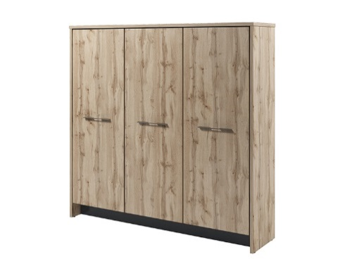 | Т-33-03 | 2200*520*2120 | Стеллаж трехсекционный: Секция 1 - Гардероб. Две полки: под головные уборы и под обувь, с возможностью установки на разную высоту. Поперечная вешалка-штанга. Секции 2, 3 - Стеллаж с 5 полками. Три полки с возможностью установки на разную высоту. Секции можно ставить в любом порядке. |  | 60,650
 | Т-33-13 |  | Стеллаж трехсекционный с 5 полками в каждой секции. Три полки с возможностью установки на разную высоту. |  | 61,200
Наименование | Артикул | Габаритный размер ш*г*в | Описание |  | Цена
 | Т-31-12 л/пр | 788*520*2120 | Стеллаж с 5 полками. Три полки с возможностью установки на разную высоту. В нижней части дверь ЛДСП, сверху стеклянная дверь в алюминиевом профиле. Цвет профиля - шампань. Стекло бронзовое матовое. Шкаф может быть в левом и правом исполнении, в зависимости от направления открывания дверей. |  | 43,633
На рис. правый | Т-32-03 л/пр | 1494*520*2120 | Стеллаж двухсекционный: Секция 1 - Гардероб. Две полки: под головные уборы и под обувь, с возможностью установки на разную высоту. Поперечная вешалка-штанга. Секция 2 - Стеллаж с 5 полками. Три полки с возможностью установки на разную высоту. Секции можно ставить в любом порядке. С одной стороны дверь глухая. С другой, в нижней части дверь ЛДСП, сверху стеклянная дверь в алюминиевом профиле. Цвет профиля - шампань. Стекло бронзовое матовое. Шкаф может быть в левом и правом исполнении, в зависимости от расположения стеклянной и низкой дверей. |  | 54,964
На рис. правый | Т-32-13 л/пр | 1494*520*2120 | Стеллаж двухсекционный с 5 полками в каждой секции. Три полки с возможностью установки на разную высоту. С одной стороны дверь глухая. С другой, в нижней части дверь ЛДСП, сверху стеклянная дверь в алюминиевом профиле. Цвет профиля - шампань. Стекло бронзовое матовое. Петли на дверях с функцией самозакрывания производства Hettich. В комплект входят заглушки на чашку и плечо петли. Петли регулируются в трех плоскостях. Угол открывания петель 110 гр. Шкаф может быть в левом и правом исполнении, в зависимости от расположения стеклянной и низкой дверей. |  | 55,570
Наименование | Артикул | Габаритный размер ш*г*в | Описание |  | Цена
 | Т-32-14 | 1494*520*2120 | Стеллаж двухсекционный с 5 полками в каждой секции. Три полки с возможностью установки на разную высоту. В нижней части двери ЛДСП, сверху стеклянные двери в алюминиевом профиле. Цвет профиля - шампань. Стекло бронзовое матовое. |  | 64,838
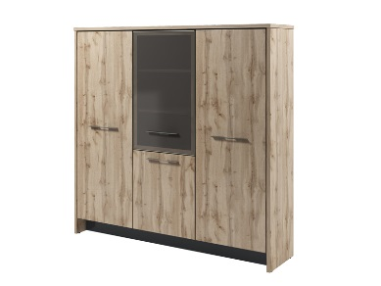 | Т-33-04 л/пр | 2200*520*2120 | Стеллаж трехсекционный: Секция 1 - Гардероб. Две полки: под головные уборы и под обувь, с возможностью установки на разную высоту. Поперечная вешалка-штанга. Секции 2, 3 - Стеллаж с 5 полками. Три полки с возможностью установки на разную высоту. Секции можно ставить в любом порядке. Две двери глухие. В одной из секций в нижней части дверь ЛДСП, сверху стеклянная дверь в алюминиевом профиле. Цвет профиля - шампань. Стекло бронзовое матовое. Шкаф может быть в левом и правом исполнении, в зависимости от направления открывания стеклянной и низкой дверей. |  | 70,165
 | Т-33-14 л/пр | 2200*520*2120 | Стеллаж трехсекционный с 5 полками в каждой секции. Три полки с возможностью установки на разную высоту. Две двери глухие. В одной из секций в нижней части дверь ЛДСП, сверху стеклянная дверь в алюминиевом профиле. Цвет профиля - шампань. Стекло бронзовое матовое. Стеклянная и низкая двери могут быть левыми или правыми. Шкаф может быть в левом и правом исполнении, в зависимости от направления открывания стеклянной и низкой дверей. |  | 70,714
Наименование | Артикул | Габаритный размер ш*г*в | Описание |  | Цена
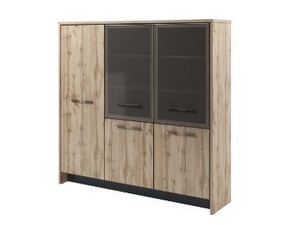 | Т-33-05 | 2200*520*2120 | Стеллаж трехсекционный: Секция 1 - Гардероб. Две полки: под головные уборы и под обувь, с возможностью установки на разную высоту. Поперечная вешалка-штанга. Секции 2, 3 - Стеллаж с 5 полками. Три полки с возможностью установки на разную высоту. Секции можно ставить в любом порядке. Одна дверь глухая. В двух секциях в нижней части двери ЛДСП, сверху стеклянные дверь в алюминиевом профиле. Цвет профиля - шампань. Стекло бронзовое матовое. |  | 79,951
 | Т-33-15 | 2200*520*2120 | Стеллаж трехсекционный с 5 полками в каждой секции. Три полки с возможностью установки на разную высоту. Одна дверь глухая. В двух секциях в нижней части двери ЛДСП, сверху стеклянные дверь в алюминиевом профиле. Цвет профиля - шампань. Стекло бронзовое матовое. |  | 80,501
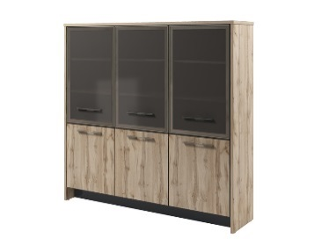 | Т-33-16 | 2200*520*2120 | Стеллаж трехсекционный с 5 полками в каждой секции. Три полки с возможностью установки на разную высоту. В нижней части двери ЛДСП, сверху стеклянные дверь в алюминиевом профиле. Цвет профиля - шампань. Стекло бронзовое матовое. |  | 90,015

